メニュー画面
画面仕様書 |  |  | システム名称 |  |  | サブシステム名称 |  |  |  | クラス番号
 |  |  |  |  |  |  |  |  |  | 2B25KS
名称 | メインメニュー |  | 在庫管理システム |  |  | 販売管理システム |  |  |  | 氏名
 |  |  |  |  |  |  |  |  |  | 中山 葉水
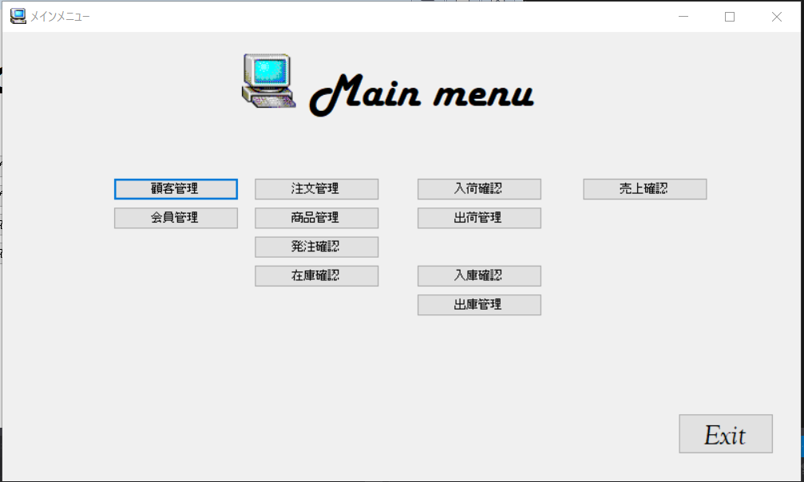
 |  |  |  |  |  |  | 画面詳細

 |  |  |  |  |  |  | フォーム名 |  | MainMenuForm

 |  |  |  |  |  |  | 画面サイズ |  | 1085, 609

 |  |  |  |  |  |  | 背景色 |  | 規定値

 |  |  |  |  |  |  | 文字種類 |  | MS ゴシック

 |  |  |  |  |  |  | 文字サイズ |  | 9

 |  |  |  |  |  |  | 文字色 |  | 黒

 | 名称 | 使用コントロール | Caption | 初期値 | 必須入力 | TAB順 | 桁制限 | その他
1 | PictureBox1 | PictureBox
2 | lbl1 | lbl | Mainmenu
3 | button1 | button | 顧客管理 |  |  | 1
4 | button2 | button | 会員管理 |  |  | 2
5 | button3 | button | 注文管理 |  |  | 3
6 | button4 | button | 商品管理 |  |  | 4
7 | button5 | button | 発注管理 |  |  | 5
8 | button6 | button | 在庫管理 |  |  | 6
9 | button7 | button | 入荷管理 |  |  | 7
10 | button8 | button | 出荷管理 |  |  | 8
11 | button9 | button | 入庫管理 |  |  | 9
12 | button10 | button | 出庫管理 |  |  | 10
13 | button11 | button | 売上管理 |  |  | 11
14 | buttonExit | button | EXIT
15
16
17
18
19
20
21
22
23
24
25
26
27
28
29
30
31
32

ログイン画面
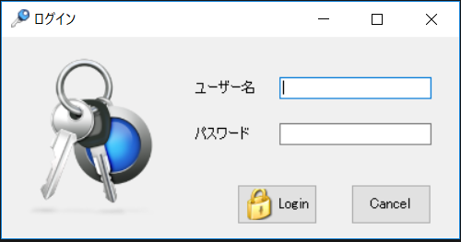
画面仕様書 |  |  | システム名称 |  |  | サブシステム名称 |  |  |  | クラス番号
 |  |  |  |  |  |  |  |  |  | 2B25KS
名称 | ログイン画面 |  | 販売管理システムシステム |  |  | 会員管理システム |  |  |  | 氏名
 |  |  |  |  |  |  |  |  |  | 中山葉水
 |  |  |  |  |  |  | 画面詳細

 |  |  |  |  |  |  | フォーム名 |  | Login_Form

 |  |  |  |  |  |  | 画面サイズ |  | 547. 266

 |  |  |  |  |  |  | 背景色 |  | 規定値

 |  |  |  |  |  |  | 文字種類 |  | MS UI Gothic

 |  |  |  |  |  |  | 文字サイズ |  | 9

 |  |  |  |  |  |  | 文字色 |  | 黒

 |  |  |  |  |  |  | 注意事項

 | 名称 | 使用コントロール | Caption | 初期値 | 必須入力 | TAB順 | 桁制限 | その他
1 | pictureBox_1 | pictureBox |  |  |  | -
2 | lbl_1 | label | ユーザー名 |  |  | ‐
3 | txtbox_1 | textbox |  |  | 〇 | 1 | 30
4 | lbl_2 | label | パスワード |  |  | ‐
5 | textbox2 | textbox |  |  | 〇 | 2 | 40
6 | button1 | button | Login |  |  | 3
7 | button2 | button | Cancel |  |  | 4
8
9
10
11
12
13
14
15
16
17
18
19
20
21
22
23
24
25
26
27
28
29
30

その他

 | 数量を入力すると商品マスターを参照して自動的に仕入価格を入力されるようにする

会員リスト
画面仕様書 |  |  | システム名称 |  |  | サブシステム名称 |  |  |  | クラス番号
 |  |  |  |  |  |  |  |  |  | 2B25KS
名称 | 顧客リスト |  | 在庫管理システム |  |  | 顧客管理 |  |  |  | 氏名
 |  |  |  |  |  |  |  |  |  | 中山 葉水
 |  |  |  |  |  |  | 画面詳細
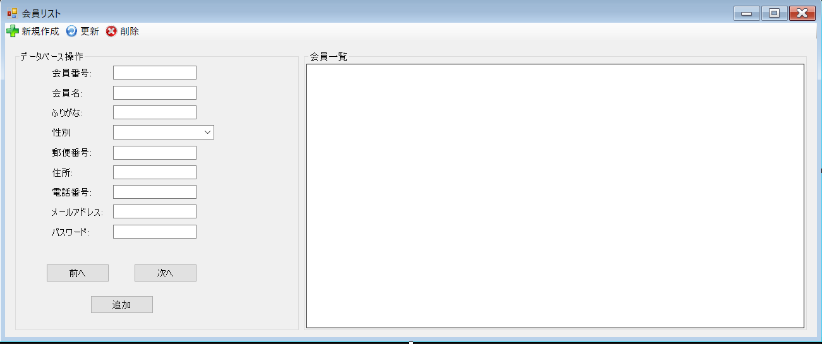
 |  |  |  |  |  |  | フォーム名 |  | MemberListForm

 |  |  |  |  |  |  | 画面サイズ |  | 1303, 483

 |  |  |  |  |  |  | 背景色 |  | 規定値

 |  |  |  |  |  |  | 文字種類 |  | MS ゴシック

 |  |  |  |  |  |  | 文字サイズ |  | 9

 |  |  |  |  |  |  | 文字色 |  | 黒

 | 名称 | 使用コントロール | Caption | 初期値 | 必須入力 | TAB順 | 桁制限 | その他
1 | MemberListForm | Form | 会員リスト |  | 〇
2 | toolStripButtonNew | toolStripButton | 新規作成 |  | 〇
3 | toolStripButtonRefresh | toolStripButton | 更新 |  | 〇
4 | toolStripButtonRemove | toolStripButton | 発注登録 |  | 〇
5 | groupBox1 | groupBox | データベース操作 |  | 〇
6 | lbl1 | lbl | 顧客番号 |  | 〇
7 | lbl2 | lbl | 顧客名 |  | 〇
8 | lbl3 | lbl | ふりがな |  | 〇
9 | lbl4 | lbl | 性別 |  | 〇
10 | lbl5 | lbl | 郵便番号 |  | 〇
11 | lbl6 | lbl | 住所 |  | 〇
12 | lbl7 | lbl | 電話番号 |  | 〇
13 | lbl8 | lbl | メールアドレス |  | 〇
14 | textBox1 | textBox |  |  |  | 1
15 | textBox2 | textBox |  |  |  | 2
16 | textBox3 | textBox |  |  |  | 3
17 | comboBox1 | comboBox |  |  |  | 4
18 | textBox4 | textBox |  |  |  | 5
19 | textBox5 | textBox |  |  |  | 6
20 | textBox6 | textBox |  |  |  | 7
21 | textBox7 | textBox |  |  |  | 8
22 | lbl8 | lbl | パスワード |  | 〇 | 9
23 | textBox8 | textBox |  |  |  | 10
24 | buttonPrevious | button | 前へ |  |  | 11
25 | buttonNext | button | 次へ |  |  | 12
26 | buttonAdd | button | 追加 |  |  | 13
27 | groupBox2 | groupBox | 顧客一覧 |  |  | 14
28 | dataGridView1 | dataGridView |  |  |  | 15
29
30
31
32

顧客管理
画面仕様書 |  |  | システム名称 |  |  | サブシステム名称 |  |  |  | クラス番号
 |  |  |  |  |  |  |  |  |  | 2B29KN
名称 | 顧客管理画面 |  | 販売管理システム |  |  | 顧客管理システム |  |  |  | 氏名
 |  |  |  |  |  |  |  |  |  | 河田佑樹
 |  |  |  |  |  |  | 画面詳細
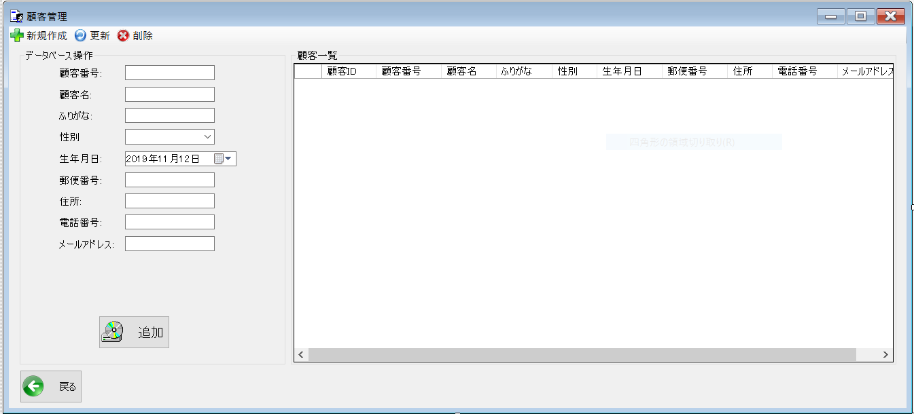
 |  |  |  |  |  |  | フォーム名 |  | CustomerListForm

 |  |  |  |  |  |  | 画面サイズ |  | 1339x609

 |  |  |  |  |  |  | 背景色 |  | 規定値

 |  |  |  |  |  |  | 文字種類 |  | MS ui

 |  |  |  |  |  |  | 文字サイズ |  | 9

 |  |  |  |  |  |  | 文字色 |  | 黒

 |  |  |  |  |  |  | 注意事項

 | 名称 | 使用コントロール | Caption | 初期値 | 必須入力 | TAB順 | 桁制限 | その他
1 | toolStripButtonNew | label | 新規作成
2 | toolStripButtonRefresh | label | 更新
3 | toolStripButtonRemove | label | 削除
4 | groupBox1 | groupBox | データベース操作
5 | label1 | label | 顧客番号 |  |  | -
6 | textbox1 | textbox
7 | label2 | label | 顧客名 |  |  | 1
8 | textbox2 | textbox
9 | label3 | label | ふりがな |  |  | 2
10 | textbox3 | textbox
11 | lbllabel4 | label | 性別 |  |  | 3
12 | textbox4 | textbox
13 | label5 | label | 生年月日 |  |  | 4
14 | dateTimePicker1 | dateTimePicker1
15 | label6 | label | 郵便番号 |  |  | 5
16 | textbox | textbox
17 | label7 | label | 住所 |  |  | 6
18 | textbox | textbox
19 | label8 | label | 電話番号 |  |  | 7
20 | textbox | textbox
21 | label9 | label | メールアドレス |  |  | 8
22 | textbox | textbox
23 | buttonAdd | button | 追加 |  |  | 9
24 | groupBox２ | groupBox | 顧客一覧 |  |  | 10
25 | dataGridView1 | dataGridView
26 | button1 | button | 戻る |  |  | 11 |  | 前のサイトに戻る
27
28
29
30

その他

 | 数量を入力すると商品マスターを参照して自動的に仕入価格を入力されるようにする

出荷済み一覧
画面仕様書 |  |  | システム名称 |  |  | サブシステム名称 |  |  |  | クラス番号
 |  |  |  |  |  |  |  |  |  | 2B13SN
名称 | 出荷済み一覧 |  | 販売管理システムシステム |  |  | 会員管理システム |  |  |  | 氏名
 |  |  |  |  |  |  |  |  |  | 中尾圭佑
 |  |  |  |  |  |  | 画面詳細

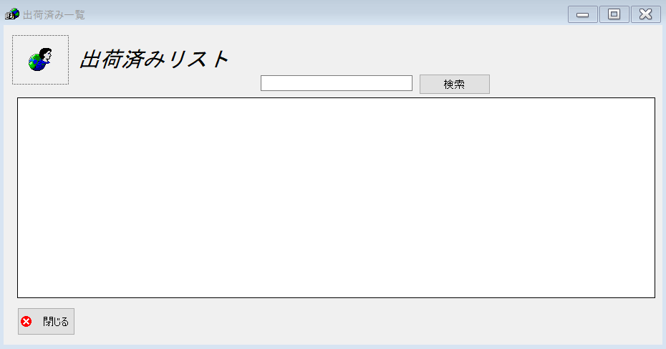
 |  |  |  |  |  |  | フォーム名 |  | shippedListForm

 |  |  |  |  |  |  | 画面サイズ |  | 938. 493

 |  |  |  |  |  |  | 背景色 |  | 規定値

 |  |  |  |  |  |  | 文字種類 |  | MS UI Gothic

 |  |  |  |  |  |  | 文字サイズ |  | 9

 |  |  |  |  |  |  | 文字色 |  | 黒

 |  |  |  |  |  |  | 注意事項

 | 名称 | 使用コントロール | Caption | 初期値 | 必須入力 | TAB順 | 桁制限 | その他
1 | pictureBox_1 | pictureBox |  |  |  | 1
2 | label1 | label | 出荷済みリスト |  |  | 2
3 | SearchTextbox | textbox |  |  | 〇 | 4
4 | buttonSearch | button | 検索 |  |  | 5
5 | dataGridView1 | dataGridView |  |  |  | 3
6 | button1 | button | 閉じる |  |  | 6
7
8
9
10
11
12
13
14
15
16
17
18
19
20
21
22
23
24
25
26
27
28
29
30

その他

 | 閉じるボタンはフォームを閉じる
 | 検索ボタンはtextBoxの内容を検索する

出荷予定一覧
画面仕様書 |  |  | システム名称 |  |  | サブシステム名称 |  |  |  | クラス番号
 |  |  |  |  |  |  |  |  |  | 2B29KN
名称 | 販売管理画面 |  | 販売管理システム |  |  | 発注予定一覧システム |  |  |  | 氏名
 |  |  |  |  |  |  |  |  |  | 河田佑樹
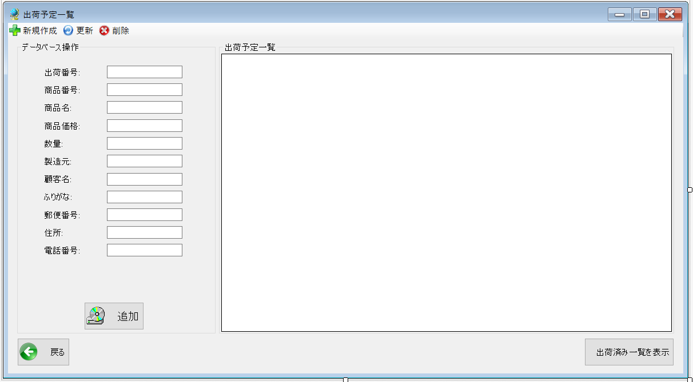
 |  |  |  |  |  |  | 画面詳細

 |  |  |  |  |  |  | フォーム名 |  | ShipListForm

 |  |  |  |  |  |  | 画面サイズ |  | 1199x661

 |  |  |  |  |  |  | 背景色 |  | 規定値

 |  |  |  |  |  |  | 文字種類 |  | Msui

 |  |  |  |  |  |  | 文字サイズ |  | 9

 |  |  |  |  |  |  | 文字色 |  | 黒

 |  |  |  |  |  |  | 注意事項

 | 名称 | 使用コントロール | Caption | 初期値 | 必須入力 | TAB順 | 桁制限 | その他
1 | toolStripButtonNew | label | 新規作成
2 | toolStripButtonRefresh | label | 更新
3 | toolStripButtonRemove | label | 削除
4 | groupBox1 | groupBox | データベース操作
5 | label1 | label | 出荷番号
6 | textBox1 | textBox |  |  |  | -
7 | label2 | label | 商品番号
8 | textBox2 | textBox |  |  |  | 1
9 | label3 | label | 商品名
10 | textBox3 | textBox |  |  |  | 2
11 | label4 | label | 商品価格
12 | textBox4 | textBox |  |  |  | 3
13 | label5 | label | 数量
14 | textBox5 | textBox |  |  |  | 4
15 | label6 | label | 製造元
16 | textBox6 | textBox |  |  |  | 5
17 | label7 | label | 顧客名
18 | textBox7 | textBox |  |  |  | 6
19 | label8 | label | ふりがな
20 | textBox8 | textBox |  |  |  | 7
21 | label9 | label | 郵便番号
22 | textBox9 | textBox |  |  |  | 8
23 | label10 | label | 住所
24 | textBox10 | textBox |  |  |  | 9
25 | label11 | label | 電話番号
26 | textBox11 | textBox11 |  |  |  | 10
27 | buttonAdd | button | 追加 |  |  | 11
28 | groupBox2 | groupBox | 出荷予定一覧
29 | button1 | button | 戻る |  |  |  |  | 前のサイトに戻る
30 | button2 | button | 出荷済み一覧を表示 |  |  |  |  | 出荷済み一覧のサイトに移行

出庫済みリスト
画面仕様書 |  |  | システム名称 |  |  | サブシステム名称 |  |  |  | クラス番号
 |  |  |  |  |  |  |  |  |  | 2B25KS
名称 | 出庫済みリスト |  | 在庫管理システム |  |  | 販売管理システム |  |  |  | 氏名
 |  |  |  |  |  |  |  |  |  | 中山 葉水
 |  |  |  |  |  |  | 画面詳細
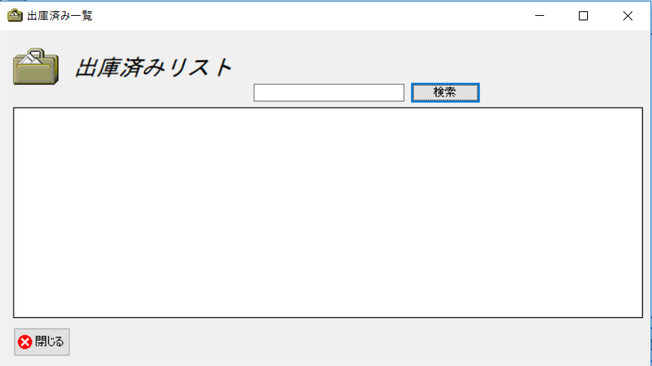
 |  |  |  |  |  |  | フォーム名 |  | IssuedListForm

 |  |  |  |  |  |  | 画面サイズ |  | 938, 493

 |  |  |  |  |  |  | 背景色 |  | 規定値

 |  |  |  |  |  |  | 文字種類 |  | MS ゴシック

 |  |  |  |  |  |  | 文字サイズ |  | 9

 |  |  |  |  |  |  | 文字色 |  | 黒

 | 名称 | 使用コントロール | Caption | 初期値 | 必須入力 | TAB順 | 桁制限 | その他
1 | pictureBox1 | pictureBox
2 | lbl1 | lbl | 出庫済み一覧
3 | SearchTextbox | Textbox |  |  | 〇 | 1
4 | buttonSearch | button | 検索 |  |  | 2 |  | 出荷済みの商品の検索
5 | dataGridView1 | dataGridView |  |  |  | 3 |  | 検索した出荷済みの商品の表示
6 | button1 | button | 閉じる |  |  | 4 |  | このフォームを閉じる
7
8
9
10
11
12
13
14
15
16
17
18
19
20
21
22
23
24
25
26
27
28
29
30
31
32

出庫予定一覧
画面仕様書 |  |  | システム名称 |  |  | サブシステム名称 |  |  |  | クラス番号
 |  |  |  |  |  |  |  |  |  | 2B25KS
名称 | 出庫予定一覧画面 |  | 在庫管理システム |  |  | 販売管理システム |  |  |  | 氏名
 |  |  |  |  |  |  |  |  |  | 中山 葉水
 |  |  |  |  |  |  | 画面詳細

 |  |  |  |  |  |  | フォーム名 |  | IssueListForm
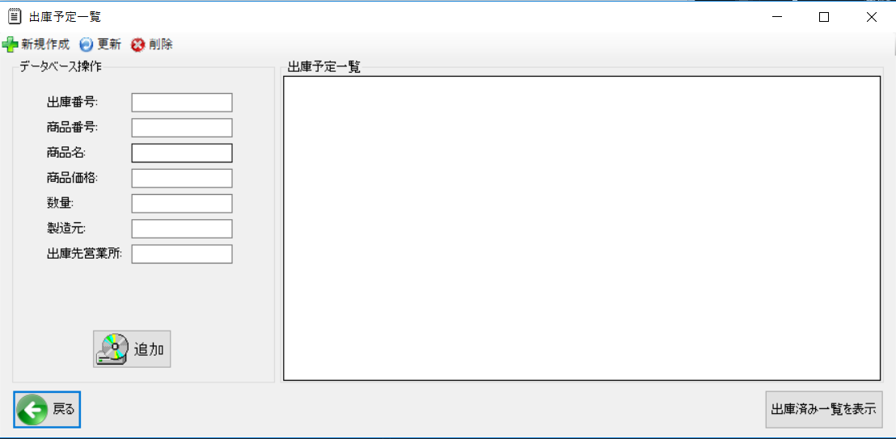
 |  |  |  |  |  |  | 画面サイズ |  | 1199, 548

 |  |  |  |  |  |  | 背景色 |  | 規定値

 |  |  |  |  |  |  | 文字種類 |  | MS ゴシック

 |  |  |  |  |  |  | 文字サイズ |  | 9

 |  |  |  |  |  |  | 文字色 |  | 黒

 | 名称 | 使用コントロール | Caption | 初期値 | 必須入力 | TAB順 | 桁制限 | その他
1 | toolStripButtonNew | toolStripButton | 新規作成
2 | toolStripButtonRefresh | toolStripButton | 更新
3 | toolStripButtonRemove | toolStripButton | 削除
4 | groupBox1 | groupBox | データベース操作
5 | groupBox2 | groupBox | 出庫予定一覧
6 | lbl1 | lbl | 出庫番号
7 | lbl2 | lbl | 商品番号
8 | lbl3 | lbl | 商品名
9 | lbl4 | lbl | 商品価格
10 | lbl5 | lbl | 数量
11 | lbl6 | lbl | 製造元
12 | lbl7 | lbl | 出庫先営業所
13 | TextBox1 | TextBox |  |  | 〇 | 1
14 | TextBox2 | TextBox |  |  | 〇 | 2
15 | TextBox3 | TextBox |  |  | 〇 | 3
16 | TextBox4 | TextBox |  |  | 〇 | 4
17 | TextBox5 | TextBox |  |  | 〇 | 5
18 | TextBox6 | TextBox |  |  | 〇 | 6
19 | TextBox7 | TextBox |  |  | 〇 | 7
20 | dataGridView1 | dataGridView |  |  |  | 8 |  | 検索した情報を表示
21 | button1 | button | 追加 |  |  | 9 |  | 情報の追加
22 | button2 | button | 出庫済み一覧表示 |  |  | 10 |  | 出庫済み一覧画面へ移動
23 | button3 | button | 戻る |  |  | 11 |  | 前の画面へ戻る
24
25
26
27
28
29
30
31
32

商品管理
画面仕様書 |  |  | システム名称 |  |  | サブシステム名称 |  |  |  | クラス番号
 |  |  |  |  |  |  |  |  |  | 2B21KS
名称 | 商品管理初期画面 |  | 在庫管理システム |  |  | 商品管理システム |  |  |  | 氏名
 |  |  |  |  |  |  |  |  |  | 川戸 康暉
 |  |  |  |  |  |  | 画面詳細

 |  |  |  |  |  |  | フォーム名 |  | ProductList.cs


 |  |  |  |  |  |  | 画面サイズ |  | 1199, 585

 |  |  |  |  |  |  | 背景色 |  | 規定値

 |  |  |  |  |  |  | 文字種類 |  | MS ゴシック

 |  |  |  |  |  |  | 文字サイズ |  | 9

 |  |  |  |  |  |  | 文字色 |  | 黒

 | 名称 | 使用コントロール | Caption | 初期値 | 必須入力 | TAB順 | 桁制限 | その他
1 | form | form | 商品管理 |  |  | -
2 | toolStripButtonNew | toolStrip | 新規作成
3 | toolStripButtonRefresh | toolStrip | 更新
4 | toolStripButtonRemove | toolStrip | 削除
5 | groupBox1 | groupBox | データベース操作
6 | label1 | label | 商品番号:
7 | label2 | label | 商品名:
8 | label3 | label | 重量:
9 | label4 | label | 幅(mm):
10 | label5 | label | 奥行(mm):
11 | label6 | label | 高さ(mm):
12 | label7 | label | 製造元:
13 | label8 | label | 商品価格:
14 | textBox1 | textBox |  |  | 〇 | 1
15 | textBox2 | textBox |  |  | 〇 | 2
16 | textBox3 | textBox |  |  | 〇 | 3
17 | textBox4 | textBox |  |  | 〇 | 4
18 | textBox5 | textBox |  |  | 〇 | 5
19 | textBox6 | textBox |  |  | 〇 | 6
20 | textBox7 | textBox |  |  | 〇 | 7
21 | textBox8 | textBox |  |  | 〇 | 8
22 | button1 | button | 追加 |  |  | 9
23 | button2 | button | 戻る |  |  | 10
24 | groupBox2 | groupBox | 商品一覧
25 | dataGridView1 | dataGridView
26
27
28
29
30
31
32
33
34
35
36

注文管理
画面仕様書 |  |  | システム名称 |  |  | サブシステム名称 |  |  |  | クラス番号
 |  |  |  |  |  |  |  |  |  | 2B13SN
名称 | 注文管理画面 |  | 販売管理システム |  |  | 注文管理システム |  |  |  | 氏名
 |  |  |  |  |  |  |  |  |  | 中尾圭佑
 |  |  |  |  |  |  | 画面詳細


 |  |  |  |  |  |  | フォーム名 |  | On_orderListForm

 |  |  |  |  |  |  | 画面サイズ |  | 1339. 537

 |  |  |  |  |  |  | 背景色 |  | 規定値

 |  |  |  |  |  |  | 文字種類 |  | MS UI Gothic

 |  |  |  |  |  |  | 文字サイズ |  | 9

 |  |  |  |  |  |  | 文字色 |  | 黒

 |  |  |  |  |  |  | 注意事項

 | 名称 | 使用コントロール | Caption | 初期値 | 必須入力 | TAB順 | 桁制限 | その他
1 | toolStripButtonNew | toolStripContainer | 新規作成 |  |  | 1
2 | toolStripButtonResresh | toolStripContainer | 更新 |  |  | 2
3 | toolStripButtonRemove | toolStripContainer | 削除 |  |  | 3
4 | groupBox1 | groupBox | データベース操作 |  |  | 4
5 | label1 | label | 注文番号: |  |  | 12
6 | label2 | label | 顧客名: |  |  | 13
7 | label3 | label | 商品名: |  |  | 14
8 | label4 | label | 数量: |  |  | 15
9 | label5 | label | 注文日: |  |  | 16
10 | label6 | label | 合計額: |  |  | 17
11 | label7 | label | 担当者名: |  |  | 18
12 | textBox1 | textBox |  |  | 〇 | 5
13 | textBox2 | textBox |  |  | 〇 | 6
14 | textBox3 | textBox |  |  | 〇 | 7
15 | textBox4 | textBox |  |  | 〇 | 8
16 | textBox5 | textBox |  |  | 〇 | 9
17 | textBox6 | textBox |  |  | 〇 | 10
18 | textBox7 | textBox |  |  | 〇 | 11
19 | buttonAdd | button | 追加 |  |  | 19
20 | groupBox2 | groupBox | 注文一覧 |  |  | 20
21 | dataGridView1 | dataGridView |  |  |  | 21
22 | button1 | button | 戻る |  |  | 22
23
24
25
26
27
28
29
30

その他

 |  | textBoxに入力し、追加を押したらdataGridViewに追加される 戻るボタンは前のフォームに戻る

入荷済み一覧
画面仕様書 |  |  | システム名称 |  |  | サブシステム名称 |  |  |  | クラス番号
 |  |  |  |  |  |  |  |  |  | 2B25KS
名称 | メインメニュー |  | 在庫管理システム |  |  | 販売管理システム |  |  |  | 氏名
 |  |  |  |  |  |  |  |  |  | 中山 葉水
 |  |  |  |  |  |  | 画面詳細
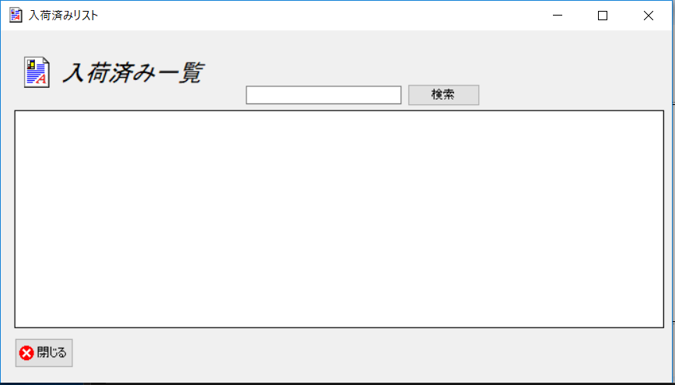
 |  |  |  |  |  |  | フォーム名 |  | In_stockListForm

 |  |  |  |  |  |  | 画面サイズ |  | 938, 499

 |  |  |  |  |  |  | 背景色 |  | 規定値

 |  |  |  |  |  |  | 文字種類 |  | MS ゴシック

 |  |  |  |  |  |  | 文字サイズ |  | 9

 |  |  |  |  |  |  | 文字色 |  | 黒

 | 名称 | 使用コントロール | Caption | 初期値 | 必須入力 | TAB順 | 桁制限 | その他
1 | pictureBox1 | pictureBox
2 | lbl1 | lbl | 入荷済み一覧
3 | SearchTextbox | Textbox |  |  |  | 1
4 | buttonSearch | button | 検索 |  |  | 2
5 | dataGridView1 | dataGridView |  |  |  | 3
6 | button1 | button | 閉じる |  |  | 4
7
8
9
10
11
12
13
14
15
16
17
18
19
20
21
22
23
24
25
26
27
28
29
30
31
32

入荷待ち一覧
画面仕様書 |  |  | システム名称 |  |  | サブシステム名称 |  |  |  | クラス番号
 |  |  |  |  |  |  |  |  |  | 2B13SN
名称 | 入荷待ち一覧 |  | 販売管理システムシステム |  |  | 販売管理システム |  |  |  | 氏名
 |  |  |  |  |  |  |  |  |  | 中尾圭佑
 |  |  |  |  |  |  | 画面詳細

 |  |  |  |  |  |  | フォーム名 |  | ArrivalListForm
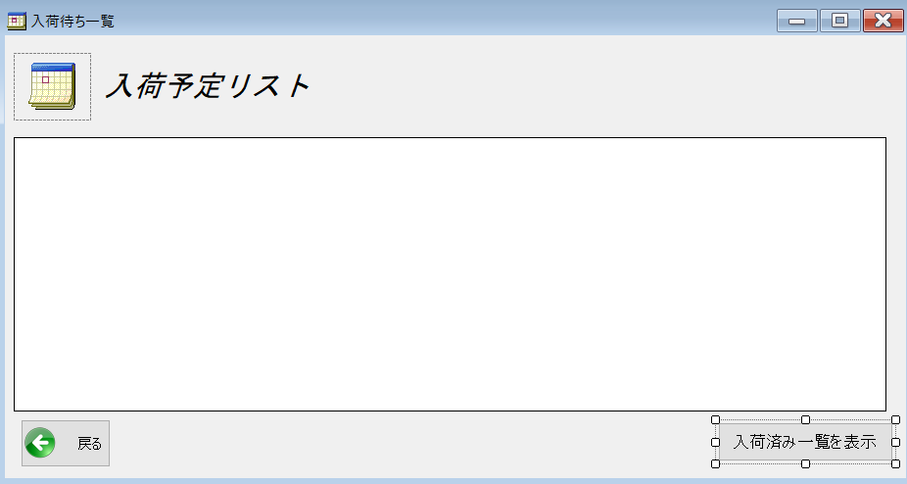
 |  |  |  |  |  |  | 画面サイズ |  | 938,499

 |  |  |  |  |  |  | 背景色 |  | 規定値

 |  |  |  |  |  |  | 文字種類 |  | MS UI Gothic

 |  |  |  |  |  |  | 文字サイズ |  | 9

 |  |  |  |  |  |  | 文字色 |  | 黒

 |  |  |  |  |  |  | 注意事項

 | 名称 | 使用コントロール | Caption | 初期値 | 必須入力 | TAB順 | 桁制限 | その他
1 | pictureBox_1 | pictureBox |  |  |  | 1
2 | lbl_1 | label |  |  |  | 2
3 | button1 | button | 戻る |  |  | 4
4 | button2 | button | 入荷済み一覧を表示 |  |  | 5
5 | dataGridView1 | dataGridView |  |  |  | 3
6
7
8
9
10
11
12
13
14
15
16
17
18
19
20
21
22
23
24
25
26
27
28
29
30

その他

 | 戻るボタンでメニュー画面に戻る 入荷済み一覧を表示ボタンで入荷済みリストを表示

売上一覧
画面仕様書 |  |  | システム名称 |  |  | サブシステム名称 |  |  |  | クラス番号
 |  |  |  |  |  |  |  |  |  | 2B25KS
名称 | 売上一覧画面 |  | 在庫管理システム |  |  | 販売管理システム |  |  |  | 氏名
 |  |  |  |  |  |  |  |  |  | 中山 葉水
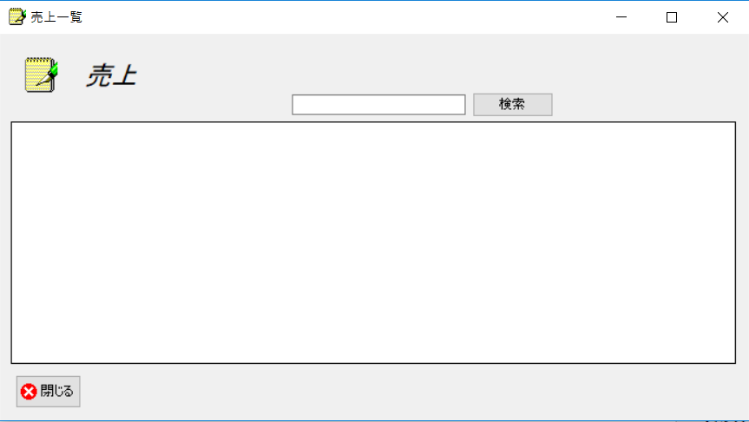
 |  |  |  |  |  |  | 画面詳細

 |  |  |  |  |  |  | フォーム名 |  | SalesListForm

 |  |  |  |  |  |  | 画面サイズ |  | 938, 493

 |  |  |  |  |  |  | 背景色 |  | 規定値

 |  |  |  |  |  |  | 文字種類 |  | MS ゴシック

 |  |  |  |  |  |  | 文字サイズ |  | 9

 |  |  |  |  |  |  | 文字色 |  | 黒

 | 名称 | 使用コントロール | Caption | 初期値 | 必須入力 | TAB順 | 桁制限 | その他
1 | pictureBox1 | pictureBox
2 | lbl1 | lbl | 売上
3 | SearchTextbox | Textbox |  |  | 〇 | 1
4 | buttonSearch | button | 検索 |  |  | 2 |  | 入力された売上の検索
5 | dataGridView1 | dataGridView |  |  |  | 3 |  | 検索した売上の表示
6 | button1 | button | 閉じる |  |  | 4 |  | このフォームを閉じる
7
8
9
10
11
12
13
14
15
16
17
18
19
20
21
22
23
24
25
26
27
28
29
30
31
32

発注依頼一覧
画面仕様書 |  |  | システム名称 |  |  | サブシステム名称 |  |  |  | クラス番号
 |  |  |  |  |  |  |  |  |  | 2B29KN
名称 | 販売管理画面 |  | 販売管理システム |  |  | 発注管理システム |  |  |  | 氏名
 |  |  |  |  |  |  |  |  |  | 河田佑樹
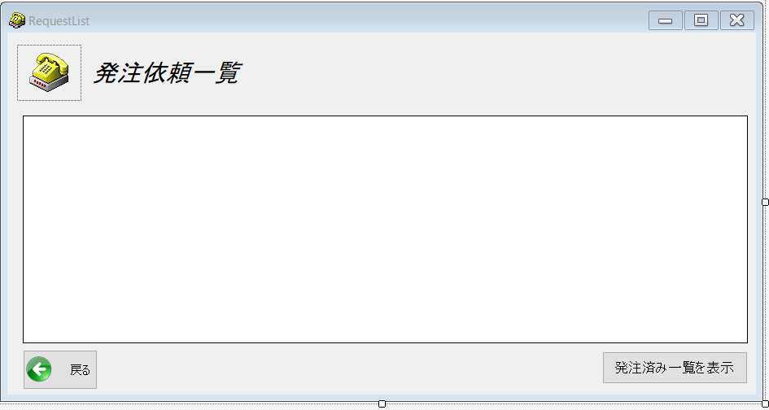
 |  |  |  |  |  |  | 画面詳細

 |  |  |  |  |  |  | フォーム名 |  | RequestListForm

 |  |  |  |  |  |  | 画面サイズ |  | 938x492

 |  |  |  |  |  |  | 背景色 |  | 規定値

 |  |  |  |  |  |  | 文字種類 |  | MS ui

 |  |  |  |  |  |  | 文字サイズ |  | 9

 |  |  |  |  |  |  | 文字色 |  | 黒

 |  |  |  |  |  |  | 注意事項

 | 名称 | 使用コントロール | Caption | 初期値 | 必須入力 | TAB順 | 桁制限 | その他
1 | pictureBox1 | pictureBox
2 | label1 | label | 発注一覧依頼
3 | dataGridView1 | dataGridView |  |  | -
4 | button1 | button | 戻る |  | 1 |  |  | 前のサイトに戻る
5 | button2 | button | 発注済み一覧を表示 |  | 2 |  |  | 発注済み一覧のサイトに移行
6
7
8
9
10
11
12
13
14
15
16
17
18
19
20
21
22
23
24
25
26
27
28
29
30

発注済み一覧
画面仕様書 |  |  | システム名称 |  |  | サブシステム名称 |  |  |  | クラス番号
 |  |  |  |  |  |  |  |  |  | 2B29KN
名称 | 入庫管理初期画面 |  | 発注済み一覧管理システム |  |  | 入庫管理システム |  |  |  | 氏名
 |  |  |  |  |  |  |  |  |  | 河田佑樹
 |  |  |  |  |  |  | 画面詳細

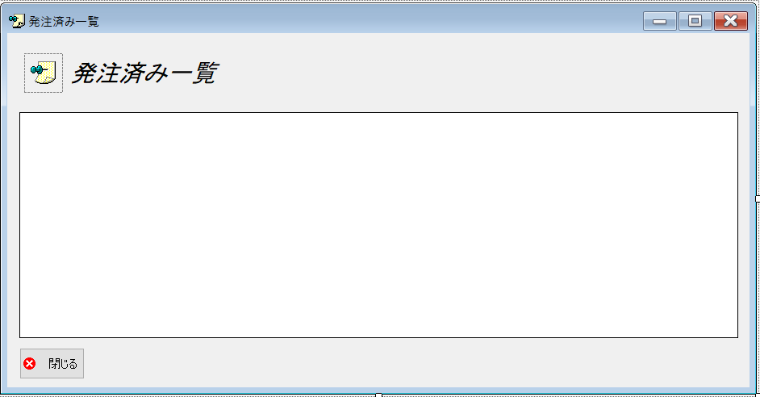
 |  |  |  |  |  |  | フォーム名 |  | OrderedListForm

 |  |  |  |  |  |  | 画面サイズ |  | 938x486

 |  |  |  |  |  |  | 背景色 |  | 規定値

 |  |  |  |  |  |  | 文字種類 |  | MS ui

 |  |  |  |  |  |  | 文字サイズ |  | 9

 |  |  |  |  |  |  | 文字色 |  | 黒

 |  |  |  |  |  |  | 注意事項

 | 名称 | 使用コントロール | Caption | 初期値 | 必須入力 | TAB順 | 桁制限 | その他
1 | pictureBox1 | pictureBox
2 | label1 | label | 発注済み一覧 |  |  | -
3 | dataGridView1 | dataGridView |  |  |  | 1
4 | butoon1 | butoon | 閉じる |  |  | 2 |  | 前のサイトに戻る
5
6
7
8
9
10
11
12
13
14
15
16
17
18
19
20
21
22
23
24
25
26
27
28
29
30

